Oppskrift
AvocadosuppeAvocadosuppe
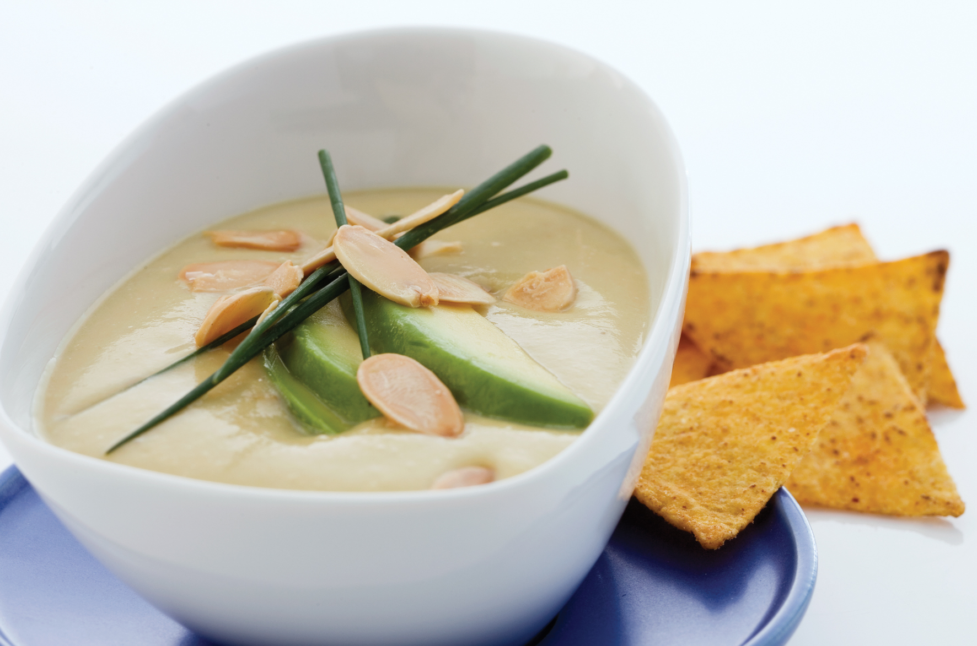

Ha avocado eller avocadopulp, hvitløk, sitronsaft, melk og picantesaus i foodprosessoren. Kok opp kyllingfond og vann, og tilsett avocadoblandingen. Røres godt sammen. Still suppen på kjøl. Sarveres kald med haket purre og noen avocadoterninger til pynt, og tortilla chips ved siden av. Tips: Kan også serveres varm, men må ikke koke. Det kan også gjerne tilsettes reker eller scampi like før servering. Ha avocado eller avocadopulp, hvitløk, sitronsaft, melk og picantesaus i foodprosessoren. Kok opp kyllingfond og vann, og tilsett avocadoblandingen. Røres godt sammen. Still suppen på kjøl. Sarveres kald med haket purre og noen avocadoterninger til pynt, og tortilla chips ved siden av. Tips: Kan også serveres varm, men må ikke koke. Det kan også gjerne tilsettes reker eller scampi like før servering.
Number of servingsNumber of servings | 1
EPDEPD | ProductProduct | Per servingPer serving |  | TotalTotal |  | QtyPerPackQtyPerPack | PackSizePackSize | PackUnitPackUnit | PackagingPackaging | ItemsItems
 | Avocado skivet Avocado skivet |  |  | 0 |  |  |  |  |  | 0
 | Casa California Avacado Pulp Casa California Avacado Pulp | 0.025 | kgkg | 0 | kgkg |  |  |  |  | 0
 | Realemon Sitronsaft Realemon Sitronsaft | 5 | mlml | 0 | mlml |  |  |  |  | 0
 | El Paradiso Picantesaus El Paradiso Picantesaus | 0.016 | kgkg | 0 | kgkg |  |  |  |  | 0
964676964676 | Kyllingfond *(Selleri)Kyllingfond *(Selleri) | 0.01 | ll | 0 | ll | 6 | 1 | ll | 6x1l6x1l | 0
 | Mission Tortilla Chips Mission Tortilla Chips | 35 | gg | 0 | gg |  |  |  |  | 0
 | Hvitløk, hakket Hvitløk, hakket |  |  | 0 |  |  |  |  |  | 0
 | Vann Vann | 0.1 | ll | 0 | ll |  |  |  |  | 0
 | Purre, hakket Purre, hakket | 0.01 | kgkg | 0 | kgkg |  |  |  |  | 0
 | Melk Melk |  |  | 0 |  |  |  |  |  | 0

 | * Allergens* Allergens

